企業情報(管理者権限)
プロジェクト名 |  |  |  | システム名 |  |  | 画面レイアウト設計書 |  |  |  |  |  |  |  |  | 作成者 | 作成日 |  | 更新者 | 更新日
0 |  |  |  | LMS学習管理システム |  |  | 企業情報(管理者権限) |  |  |  |  |  |  |  |  | 本松 | 2016-11-10 |  | 櫻井 | 2019-02-18

 | 画面イメージ
 |  | ◆初期表示 |  |  |  |  |  |  |  |  |  | ◆コース終了後6ヵ月を経過した受講生を表示時
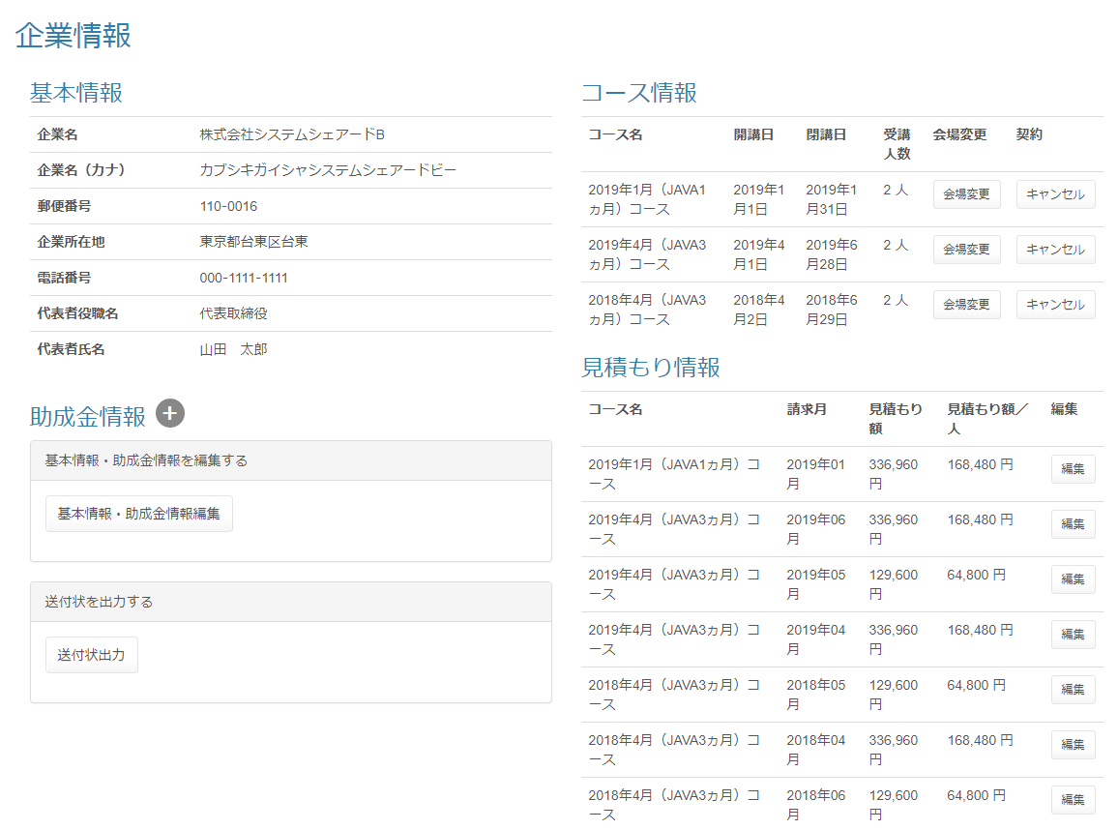

 | 出力仕様
 | No |  | 項目名 |  | データ元 |  |  |  |  |  |  |  |  | 備考
 |  |  |  |  | テーブル名 |  |  |  | フィールド
 | 基本情報
 | 1 |  | 企業名 |  | m_company |  |  |  | company_name
 | 2 |  | 企業名（カナ） |  | m_company |  |  |  | company_name_kana
 | 3 |  | 郵便番号 |  | m_company |  |  |  | post_number1 |  |  |  |  | 「郵便番号1」－「郵便番号2」
 |  |  |  |  | m_company |  |  |  | post_number2
 | 4 |  | 企業所在地 |  | m_company |  |  |  | address
 | 5 |  | 電話番号 |  | m_company |  |  |  | phone_number1 |  |  |  |  | 「電話番号1」－「電話番号2」－「電話番号3」
 |  |  |  |  | m_company |  |  |  | phone_number2
 |  |  |  |  | m_company |  |  |  | phone_number3
 | 6 |  | 代表者役職名 |  | m_company |  |  |  | representative_post
 | 7 |  | 代表者氏名 |  | m_company |  |  |  | representative_name
 | 助成金情報 ※助成金情報表示ボタン「＋」押下時に以下を表示
 | 8 |  | 資本額 |  | m_company |  |  |  | capital
 | 9 |  | 社員数 |  | m_company |  |  |  | worker_amount
 | 10 |  | 始業時間 |  | m_company |  |  |  | work_start_time
 | 11 |  | 終業時間 |  | m_company |  |  |  | work_end_time
 | 12 |  | 休憩開始時間 |  | m_company |  |  |  | rest_start_time
 | 13 |  | 休憩終了時間 |  | m_company |  |  |  | rest_end_time
 | 14 |  | 休日 |  | m_company |  |  |  | holiday
 | 15 |  | 申請担当者電話番号 |  | m_company |  |  |  | subsidy_phone_number1 |  |  |  |  | 「申請担当者電話番号1」－「申請担当者電話番号2」－「申請担当者電話番号3」
 |  |  |  |  | m_company |  |  |  | subsidy_phone_number2
 |  |  |  |  | m_company |  |  |  | subsidy_phone_number3
 | 16 |  | 労働局都道府県 |  | m_company |  |  |  | prefecture
 | コース情報
 | 17 |  | コース名 |  | m_course |  |  |  | course_name
 | 18 |  | 開講日 |  | m_course |  |  |  | open_time |  |  |  |  | yyyy年M月d日
 | 19 |  | 閉講日 |  | m_course |  |  |  | close_time |  |  |  |  | yyyy年M月d日
 | 20 |  | 受講人数 |  | m_lms_user |  |  |  |  |  |  |  |  | コース、企業に紐づく受講生数を集計する
 | 見積もり情報
 | 21 |  | コース名 |  | m_course |  |  |  | course_name
 | 22 |  | 請求月 |  | t_estimate |  |  |  | billing_month
 | 23 |  | 見積もり額 |  | t_estimate_detail |  |  |  | price |  |  |  |  | ###,###円
 |  |  |  |  |  |  |  |  |  |  |  |  |  | コース、企業、請求月に紐づく見積もり額を集計する
 | 24 |  | 見積もり額／人 |  | - |  |  |  | - |  |  |  |  | ###,###円
 |  |  |  |  |  |  |  |  |  |  |  |  |  | 「見積もり額」を「受講人数」で除算し算出する
 | （次のページへ続く）

 | （前ページからの続き）
 | No |  | 項目名 |  | データ元 |  |  |  |  |  |  |  |  | 備考
 |  |  |  |  | テーブル名 |  |  |  | フィールド
 | 受講生一覧 ※デフォルトはコース終了後、一定期間を経過した受講生は非表示。 「＋」ボタン押下時に「一定期間を経過した受講生」を追加表示
 | 25 |  | コース終了後{pastTime}を経過した受講生を表示 |  | - |  |  |  | - |  |  |  |  | {pastTime}は設定ファイルから取得

 | 26 |  | 受講生状態 |  | - |  |  |  | - |  |  |  |  | 「開講日」 ＞ 現在日付：研修受講前
 |  |  |  |  |  |  |  |  |  |  |  |  |  | 「開講日」 ≦ 現在日付 ≦ 「閉講日」：開講中
 |  |  |  |  |  |  |  |  |  |  |  |  |  | 「閉講日」 ＜ 現在日付：研修修了
 | 27 |  | 途中退校日 |  | m_user |  |  |  | leave_date |  |  |  |  | YYYY年M月D日 ※途中退校していない場合は" - "を表示
 | 28 |  | コース名 |  | m_course |  |  |  | course_name
 | 29 |  | 受講生名 |  | m_user |  |  |  | user_name
 | 30 |  | 会場名 |  | m_place |  |  |  | place_name |  |  |  |  | 「会場名」＋「（備考）」
 |  |  |  |  | m_place |  |  |  | place_note
 | 31 |  | 使用する助成金 |  | m_subsidy_category |  |  |  | subsidy_category_name |  |  |  |  | 未登録の場合：※登録されていません

 | ◆『基本情報･助成金情報編集』ボタン押下時

 | ◆『会場変更』ボタン押下時

 | ◆『編集』ボタン押下時

 | ◆受講生名のリンク押下時

 | ◆『送付状出力』ボタン押下時

 | ◆『キャンセル』ボタン押下時

 | ◆『＋（コース終了後{pastTime}を経過した受講生を表示）』ボタン押下時

 | 入力仕様
 | No |  | 項目名 | 物理名 |  | コントロール |  | 必須 |  | 桁数 | 最小値 |  | 最大値 |  | 属性 |  |  | 備考
 | 1 |  | ＋ | - |  | 送信ボタン |  | - |  | - | - |  | - |  | /subsidy/company/Detail
 | 2 |  | 企業ID | companyId |  | hidden |  | ○ |  | - | - |  | - |  | 半角数字

 | その他 入力仕様
 | No |  | 項目名 | エラー条件 |  |  |  |  | 挙動 |  |  |  |  |  |  | エラー文
 | 1 |  | 企業ID | 企業がDBに存在しない場合 |  |  |  |  | 不正アクセス画面に遷移する |  |  |  |  |  |  | -

企業情報(企業担当者権限)
プロジェクト名 |  |  |  | システム名 |  |  | 画面レイアウト設計書 |  |  |  |  |  |  |  |  | 作成者 | 作成日 |  | 更新者 | 更新日
0 |  |  |  | LMS学習管理システム |  |  | 企業情報(企業担当者権限) |  |  |  |  |  |  |  |  | 本松 | 2016-11-10 |  | 櫻井 | 2019-02-18

 | 画面イメージ
 |  | ◆初期表示 |  |  |  |  |  |  |  |  |  | ◆コース終了後6ヵ月を経過した受講生を表示時
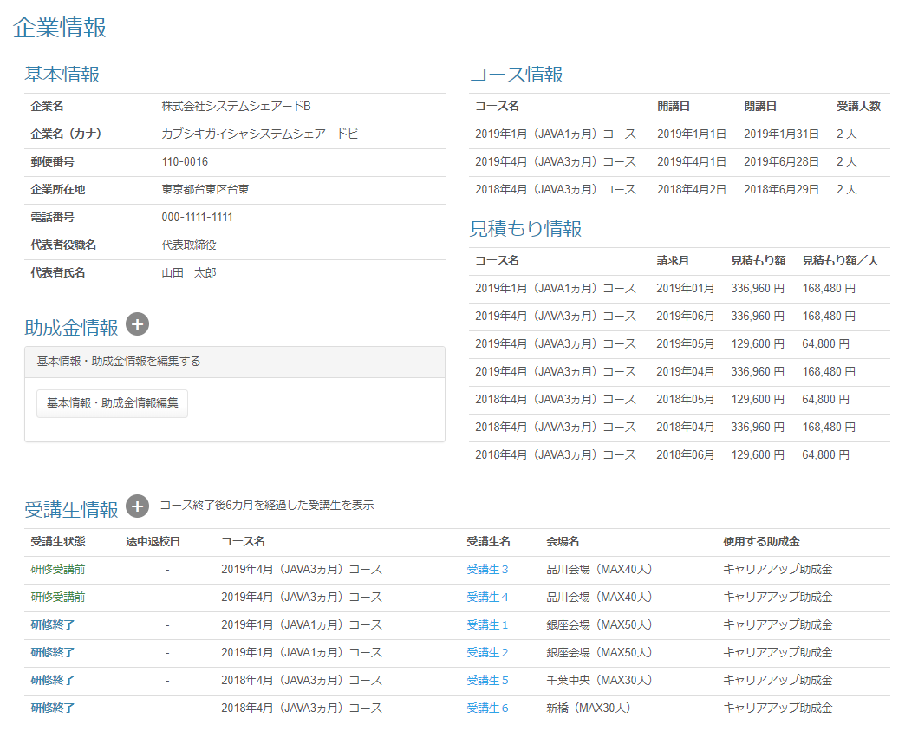

 | 出力仕様
 | No |  | 項目名 |  | データ元 |  |  |  |  |  |  |  |  | 備考
 |  |  |  |  | テーブル名 |  |  |  | フィールド
 | 基本情報
 | 1 |  | 企業名 |  | m_company |  |  |  | company_name
 | 2 |  | 企業名（カナ） |  | m_company |  |  |  | company_name_kana
 | 3 |  | 郵便番号 |  | m_company |  |  |  | post_number1 |  |  |  |  | 「郵便番号1」－「郵便番号2」
 |  |  |  |  | m_company |  |  |  | post_number2
 | 4 |  | 企業所在地 |  | m_company |  |  |  | address
 | 5 |  | 電話番号 |  | m_company |  |  |  | phone_number1 |  |  |  |  | 「電話番号1」－「電話番号2」－「電話番号3」
 |  |  |  |  | m_company |  |  |  | phone_number2
 |  |  |  |  | m_company |  |  |  | phone_number3
 | 6 |  | 代表者役職名 |  | m_company |  |  |  | representative_post
 | 7 |  | 代表者氏名 |  | m_company |  |  |  | representative_name
 | 助成金情報 ※助成金情報表示ボタン「＋」押下時に以下を表示
 | 8 |  | 資本額 |  | m_company |  |  |  | capital
 | 9 |  | 社員数 |  | m_company |  |  |  | worker_amount
 | 10 |  | 始業時間 |  | m_company |  |  |  | work_start_time
 | 11 |  | 終業時間 |  | m_company |  |  |  | work_end_time
 | 12 |  | 休憩開始時間 |  | m_company |  |  |  | rest_start_time
 | 13 |  | 休憩終了時間 |  | m_company |  |  |  | rest_end_time
 | 14 |  | 休日 |  | m_company |  |  |  | holiday
 | 15 |  | 申請担当者電話番号 |  | m_company |  |  |  | subsidy_phone_number1 |  |  |  |  | 「申請担当者電話番号1」－「申請担当者電話番号2」－「申請担当者電話番号3」
 |  |  |  |  | m_company |  |  |  | subsidy_phone_number2
 |  |  |  |  | m_company |  |  |  | subsidy_phone_number3
 | 16 |  | 労働局都道府県 |  | m_company |  |  |  | prefecture
 | コース情報
 | 17 |  | コース名 |  | m_course |  |  |  | course_name
 | 18 |  | 開講日 |  | m_course |  |  |  | open_time |  |  |  |  | yyyy年M月d日
 | 19 |  | 閉講日 |  | m_course |  |  |  | close_time |  |  |  |  | yyyy年M月d日
 | 20 |  | 受講人数 |  | m_lms_user |  |  |  |  |  |  |  |  | コース、企業に紐づく受講生数を集計する
 | （次のページへ続く）

 | （前ページからの続き）
 | No |  | 項目名 |  | データ元 |  |  |  |  |  |  |  |  | 備考
 |  |  |  |  | テーブル名 |  |  |  | フィールド
 | 見積もり情報
 | 21 |  | コース名 |  | m_course |  |  |  | course_name
 | 22 |  | 請求月 |  | t_estimate |  |  |  | billing_month
 | 23 |  | 見積もり額 |  | t_estimate_detail |  |  |  | price |  |  |  |  | ###,###円
 |  |  |  |  |  |  |  |  |  |  |  |  |  | コース、企業、請求月に紐づく見積もり額を集計する
 | 24 |  | 見積もり額／人 |  | - |  |  |  | - |  |  |  |  | ###,###円
 |  |  |  |  |  |  |  |  |  |  |  |  |  | 「見積もり額」を「受講人数」で除算し算出する
 | 受講生一覧 ※デフォルトはコース終了後、一定期間を経過した受講生は非表示。 「＋」ボタン押下時に「一定期間を経過した受講生」を追加表示
 | 25 |  | コース終了後{pastTime}を経過した受講生を表示 |  | - |  |  |  | - |  |  |  |  | {pastTime}は設定ファイルから取得

 | 26 |  | 受講生状態 |  | - |  |  |  | - |  |  |  |  | 「開講日」 ＞ 現在日付：研修受講前
 |  |  |  |  |  |  |  |  |  |  |  |  |  | 「開講日」 ≦ 現在日付 ≦ 「閉講日」：開講中
 |  |  |  |  |  |  |  |  |  |  |  |  |  | 「閉講日」 ＜ 現在日付：研修修了
 | 27 |  | 途中退校日 |  | m_user |  |  |  | leave_date |  |  |  |  | YYYY年M月D日 ※途中退校していない場合は" - "を表示
 | 28 |  | コース名 |  | m_course |  |  |  | course_name
 | 29 |  | 受講生名 |  | m_user |  |  |  | user_name
 | 30 |  | 会場名 |  | m_place |  |  |  | place_name |  |  |  |  | 「会場名」＋「（備考）」
 |  |  |  |  | m_place |  |  |  | place_note
 | 31 |  | 使用する助成金 |  | m_subsidy_category |  |  |  | subsidy_category_name |  |  |  |  | 未登録の場合：※登録されていません

 | ◆『基本情報･助成金情報編集』ボタン押下時

 | ◆受講生名のリンク押下時

 | ◆『＋（コース終了後{pastTime}を経過した受講生を表示）』ボタン押下時

 | 入力仕様
 | No |  | 項目名 | 物理名 |  | コントロール |  | 必須 |  | 桁数 | 最小値 |  | 最大値 |  | 属性 |  |  | 備考
 | 1 |  | ＋ | - |  | 送信ボタン |  | - |  | - | - |  | - |  | /subsidy/company/Detail
 | 2 |  | 企業ID | companyId |  | hidden |  | ○ |  | - | - |  | - |  | 半角数字

 | その他 入力仕様
 | No |  | 項目名 | エラー条件 |  |  |  |  | 挙動 |  |  |  |  |  |  | エラー文
 | 1 |  | 企業ID | 企業がDBに存在しない場合 |  |  |  |  | 不正アクセス画面に遷移する |  |  |  |  |  |  | -
 | 2 |  |  | ログインユーザの企業IDと一致しない場合 |  |  |  |  | 不正アクセス画面に遷移する |  |  |  |  |  |  | -

